Gráficos Stock-GNL exceso
 | Gráficos de Proyeccion de consumos por empresa. Simulación de 6 semanas.

Los siguientes gráficos corresponden a los resultados de la simulacion de la operación para el SEN en funcion de la operacion estimada
de cada unidad generadora, por empresa.
Se identifica el momento en el cual se alcanza el consumo necesario para evitar el Sail Away del proximo buque por concepto de exceso de GNL
en el terminal, según la metodología indicada en el título 5-5 de la NT GNL vigente.

Resultados de la simulación 6 semanas para ENGIE
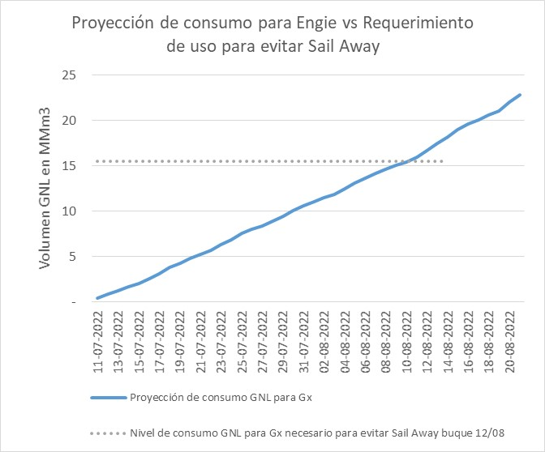

Sin riesgo de Sail Away buque 12/08

Resultados de la simulación 6 semanas para TAMAKAYA
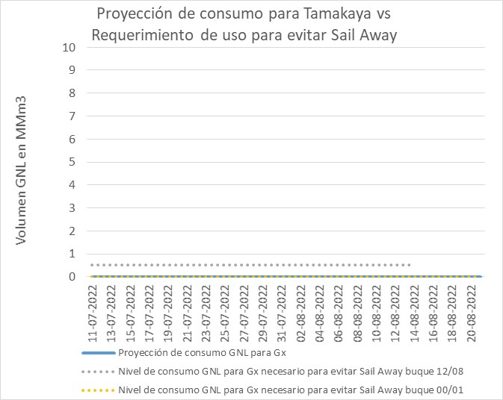

Sin riesgo de Sail Away buque 12/08

Resultados de la simulación 6 semanas para ENEL MEJILLONES
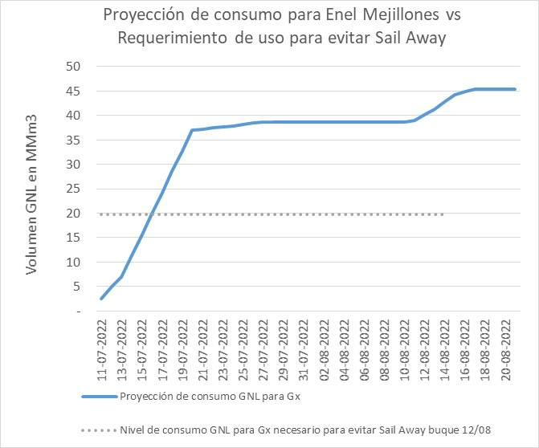

Sin riesgo de Sail Away buque 12/08

Resultados de la simulación 6 semanas para ENEL QUINTERO
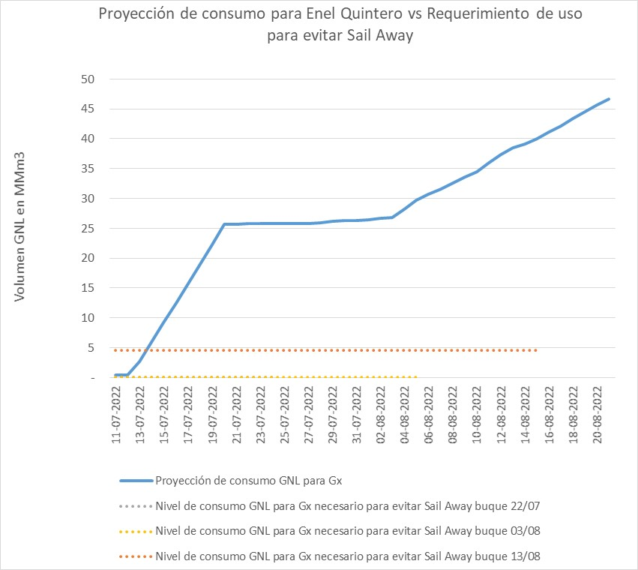

Sin riesgo de Sail Away buque 11/07; 22/07; 03/08; 13/08

Resultados de la simulación 6 semanas para Colbún QUINTERO
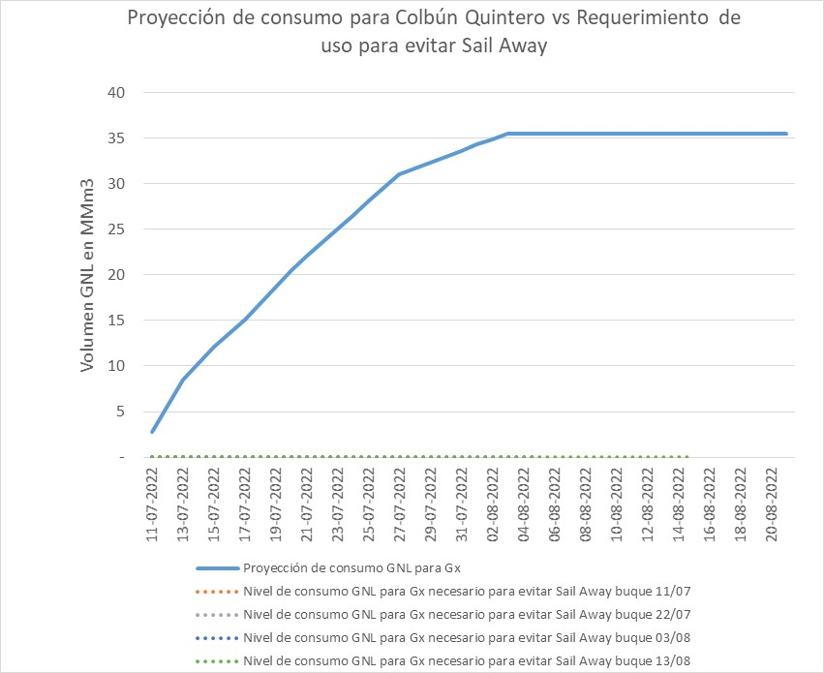

Sin riesgo de Sail Away buque 11/07; 22/07; 03/08; 13/08

Resultados de la simulación 6 semanas para Generadora Metropolitana QUINTERO
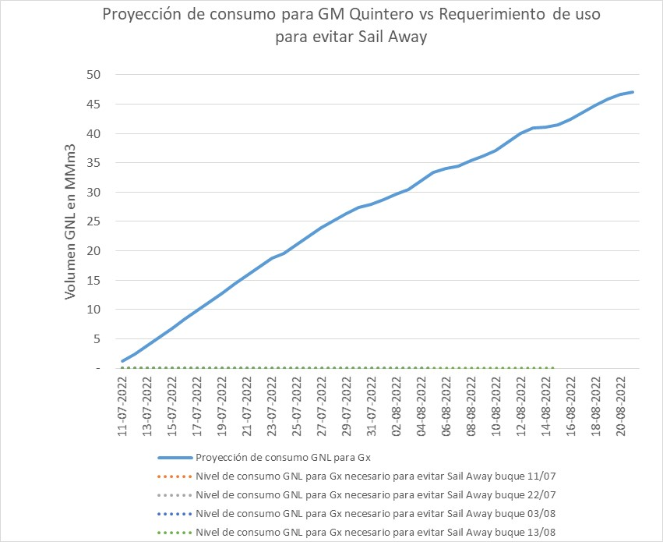

Sin riesgo de Sail Away buque 11/07; 22/07; 03/08; 13/08

